原配件参考
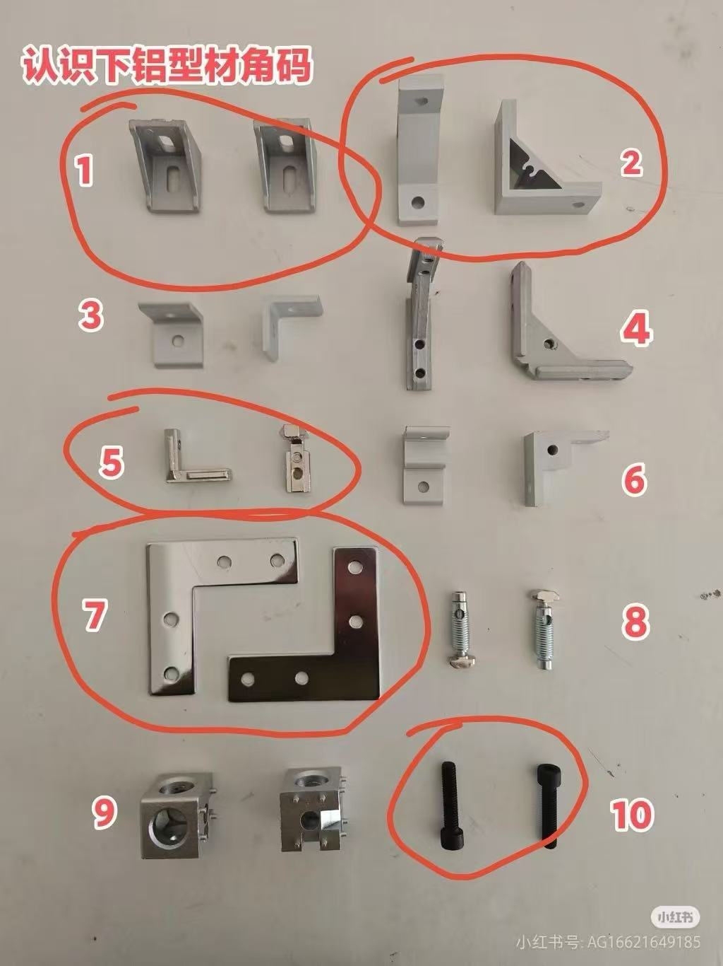
原配件表历史参考（不作为当前报价）
萌开了家居 · 2026.09 · 人民币报价

规格 | 原配件名称 | 材质 | 原银白 | 原彩色 | 原银白批量 | 原彩色批量
2020 | 1号角码配螺丝 | 压铸铝 | ¥1.00 | ¥3.00 | ¥0.80 | ¥2.50
2020 | 2号角码only | 挤压铝 | ¥4.00 | ¥5.00 | ¥3.00 | ¥4.70
2020 | 5号角码配顶丝 | 304 | ¥1.00 | ¥3.00 | ¥0.80 | ¥2.50
2020 | 7号角码only | 铝板 | ¥3.00 | ¥3.50 | ¥2.50 | ¥3.00
2020 | 10号螺丝 M6圆头半圆头 | 304 | ¥0.50 | ¥2.50 | ¥0.33 | ¥2.00
3030 | 1号角码配螺丝 | 压铸铝 | ¥2.00 | ¥4.00 | ¥1.30 | ¥3.10
3030 | 2号角码only | 挤压铝 | ¥6.00 | ¥8.00 | ¥3.50 | ¥4.30
3030 | 5号角码配顶丝 | 304 | ¥1.50 | ¥3.50 | ¥1.30 | ¥3.10
3030 | 7号角码only | 铝板 | ¥4.50 | ¥5.00 | ¥3.50 | ¥4.00
3030 | 10号螺丝 M8圆头半圆头 | 304 | ¥0.50 | ¥2.50 | ¥0.33 | ¥2.00
4040 | 1号角码配螺丝 | 压铸铝 | ¥3.00 | ¥5.00 | ¥1.80 | ¥3.70
4040 | 2号角码only | 挤压铝 | ¥8.00 | ¥10.00 | ¥4.50 | ¥6.40
4040 | 5号角码配顶丝 | 304 | ¥2.00 | ¥4.00 | ¥1.80 | ¥3.70
4040 | 7号角码only | 铝板 | ¥6.00 | ¥8.00 | ¥4.50 | ¥6.00
4040 | 10号螺丝 M8圆头半圆头 | 304 | ¥0.50 | ¥2.50 | ¥0.33 | ¥2.00
1515 | 2号角码only | 挤压铝 | ¥3.00 | ¥3.50 | ¥2.50 | ¥3.00
1515 | 7号角码only | 铝板 | ¥3.00 | ¥3.50 | ¥2.50 | ¥3.00
1515 | 10号螺丝 M4圆头半圆头 | 304 | ¥0.50 | ¥2.50 | ¥0.33 | ¥2.00

本页保留原配件记录。原批量规则为同色100个，网站已改为同一配件明细20件。
原M4/M6/M8圆头半圆头名称不能与网站具体螺纹/长度/头型一一匹配，不直接套用新价格。
4040的1号、2号、5号未列入网站当前配件配置；3号大批量定做请另询。
原渠道说明：单次单色半吨以上按铝价+加工费另行议价；不属于网站固定会员价格。
原表含切割、损耗，不含打孔攻丝斜切等加工及税运。店铺信息：上海暖橙黄信息科技有限公司。
来源：用户提供的《铝型材及配件价格表260325.xlsx》。当前价格见前三页。

原表配件识别图（保留参考；实际可选规格以当前配件价格页为准）

